동지갑 만들기 파일
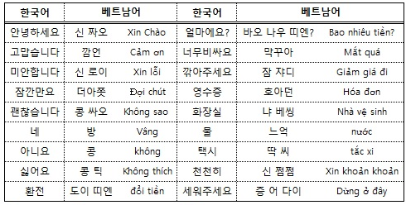
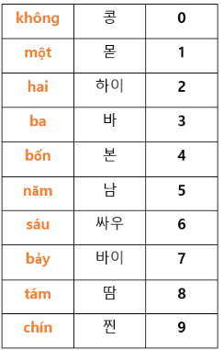
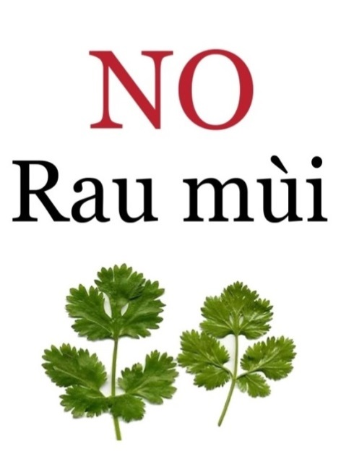
베트남(동) |  | 대한민국(원) |  | 베트남(동) | 대한민국(원)
 |  | 500,000동 | 28,650원 |  | 20,000동 | 1,146원

 |  | 200,000동 | 11,460원 |  | 10,000동 | 573원

 |  | 100,000동 | 5,730원 |  | 5,000동 | 286원

 |  | 50,000동 | 2,865원 |  | 2,000동 | 115원

500,000동 |  | 200,000동 |  | 100,000동 | 50,000동
28,650원 |  | 11,460원 |  | 5,730원 | 2,865원
20,000동 |  | 10,000동 |  | 5,000동 | 2,000동
1,146원 |  | 573원 |  | 286원 | 115원
달러 | 한국돈

Không được tùy tiện sờ vào đồ vật của người khác! (남의 물건을 함부로 만지지 마라!)

